Portada
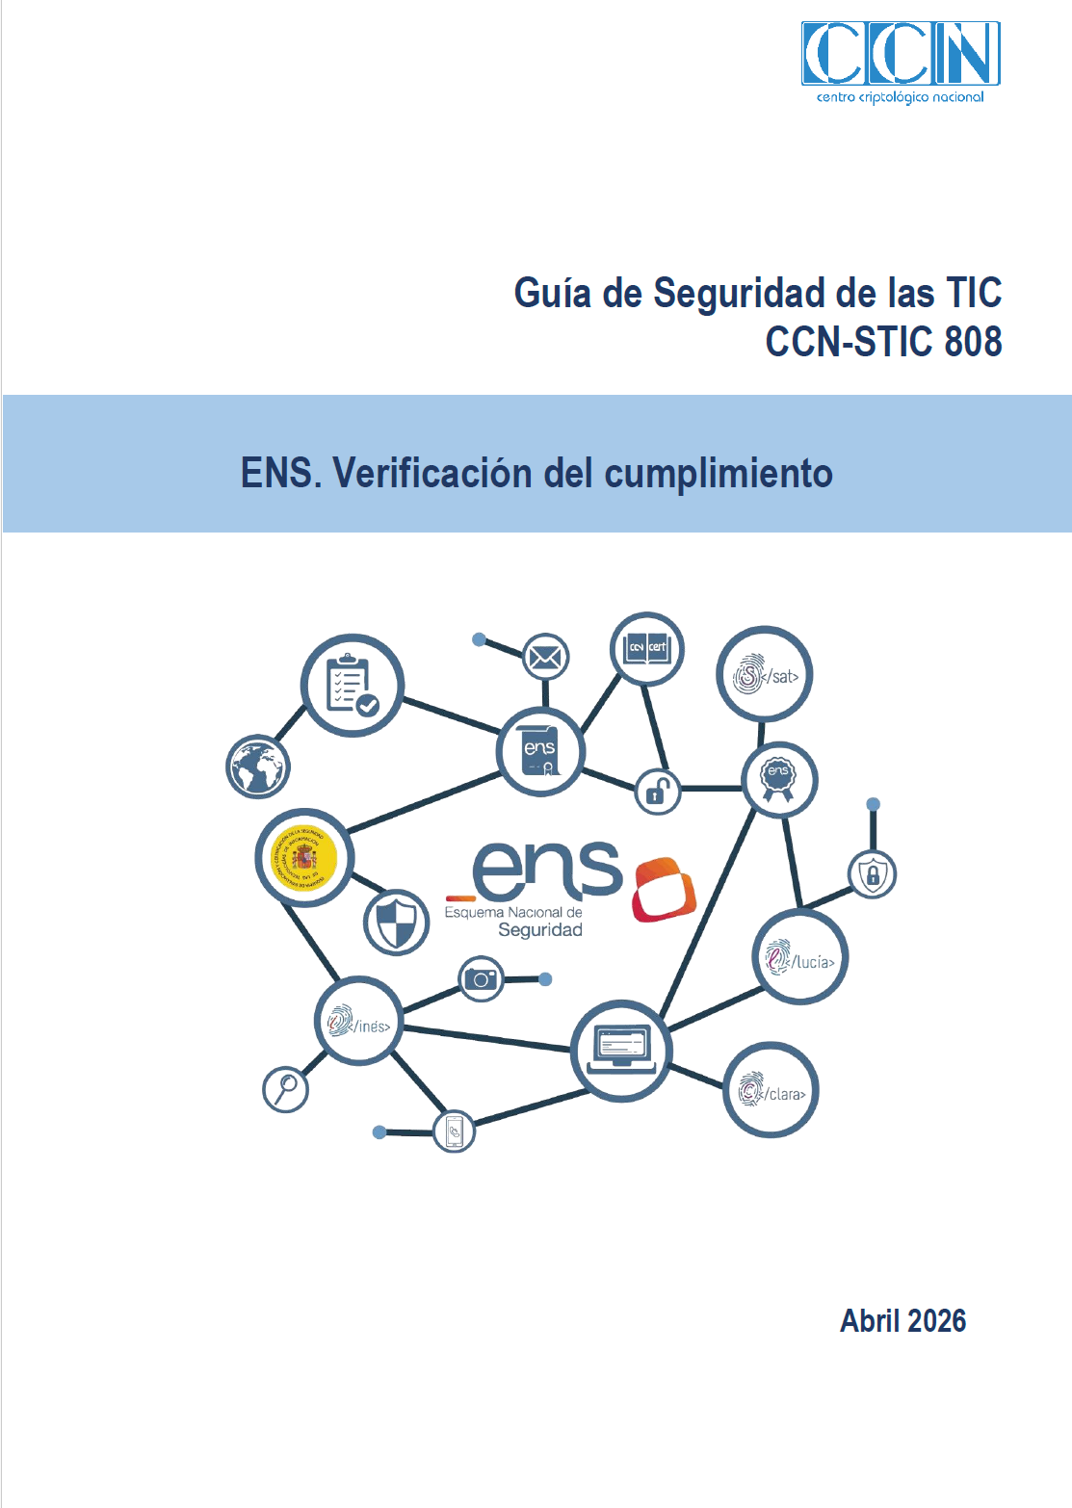

Índice
ÍNDICE

5.1 CUMPLIMIENTO ARTÍCULOS DEL ENS

CUMPLIMIENTO DE ARTÍCULOS DEL ENS

5.2 CUMPLIMIENTO DE MEDIDAS DEL ANEXO II

MARCO ORGANIZATIVO

MARCO OPERACIONAL

MEDIDAS DE PROTECCIÓN

